moto nes ppu design
de1 board

MOS 6502
PPU
ppu register handling
Decoder
vga_ppu_render
generate v_sync, h_sync
emulate propotional ppu clk

emulated ppu renderer implementation on vga timing
ALU

display
 |  | 60 frames per sec
 |  |  |  |  |  |  |  |  |  |  |  | 800
 |  |  |  |  |  | 640

 |  |  |  |  |  |  |  |  |  |  |  |  |  |  |  |  | 60 frames per sec
 |  |  |  |  |  |  |  |  |  |  |  |  |  |  |  |  |  |  |  |  | 341
 |  |  |  |  |  |  |  |  |  |  |  |  |  |  |  |  | 256
VGA
NES
 |  |  |  |  |  |  |  |  |  |  |  |  |  |  |  |  |  | 32 x 30 tiles
 |  |  |  |  |  |  |  |  |  |  |  |  |  |  |  | 240
 | 480

 |  |  |  |  |  |  |  |  |  |  |  |  |  |  | 262

 |  |  |  |  |  |  |  |  |  |  |  |  |  |  |  |  | constant HSCAN_MAX : integer := 341;
 |  |  |  |  |  |  |  |  |  |  |  |  |  |  |  |  | constant VSCAN_MAX : integer := 262;
 |  |  |  |  |  |  |  |  |  |  |  |  |  |  |  |  | constant HSCAN : integer := 257;
600 |  |  |  |  |  |  |  |  |  |  |  |  |  |  |  |  | constant VSCAN : integer := 240;

Virtual Screen

 |  |  |  |  |  |  |  |  |  |  |  |  | Horizontal Mirror

 |  | 2000 |  |  |  |  | 2400
 |  |  | (scr_x, scr_y) |  |  |  |  |  |  |  |  |  |  | (scr_x, scr_y)
1
2
1
1

 |  | 2800 |  |  |  |  | 2c00

3
4
2
2

 |  |  |  |  |  |  |  |  |  |  |  |  | Vertical Mirror

 |  |  |  |  |  |  |  |  |  |  |  |  |  | (scr_x, scr_y)
1
2

1
2

 |  |  |  | v mirror
 |  |  |  |  |  |  |  | 203b |  | 2443 |  |  |  |  |  |  |  |  |  | h mirror
 |  |  |  |  |  |  | 128
 |  |  |  | 2000 |  |  |  |  | 2400 |  |  |  |  |  |  |  |  |  |  | 2000 |  |  |  | 2400
 |  |  |  | 2020 | D |  |  | DEE | 2420 |  |  |  |  |  |  |  |  |  |  | 2020 |  | D | DEE | 2420
 |  |  |  | 2040 |  |  |  |  | 2440 | MOTO |  |  |  |  |  |  |  |  |  | 2040 |  |  |  | 2440 | MOTO

 |  |  | 100

 |  |  |  |  |  |  |  |  |  |  | Y | (mirror)

 |  |  |  | 2800 |  |  |  |  | 2c00 |  | 2c53 |  |  |  |  |  |  |  |  | 2800 |  |  |  | 2c00 |  | 2c53

 |  |  |  |  |  |  |  |  |  |  |  |  |  |  |  |  |  |  | 83=10 tile
 |  |  |  |  |  |  |  |  |  |  | (150, 83)=2e93 |  |  |  |  |  |  |  | 150=18 tile |  |  |  |  |  |  | (150, 83)=2e93
 |  |  |  |  |  |  |  |  | 2e40 |  | Y |  |  |  |  |  |  |  |  |  | Y | (mirror) |  | 2e40 |  | Y

motones vga
Original NES timing

 |  |  |  |  | 0 | 1 | 2 | 3 | 4 | 5 | 6 | 7 | 8 | 9 | 10 | 11 | 12 | 13 | 14 | 15 | 16 | 17 | 18 | 64 | 65 |  | 249 | 250 | 251 | 252 | 253 | 254 | 255 | 256 | 257 | 258 | 259 | 260 | 261 | 262 | 263 | 264 | 265 | 266 | 279 | 280 | 304 | 305 | 319 | 320 | 377 | 378 | 379 | 380 | 381 | 382 | 383 | 384 | 385 | 386 | 387 | 388 | 389 | 390 | 391 | 392 | 393 | 394 | 395 | 396 | 397 | 398 | 399
 |  |  |  | 0 |  | NT |  | AT |  | LBG |  | HBG |  | NT |  | AT |  | LBG |  | HBG |  | NT |  |  | NT |  | NT |  | AT |  | LBG |  | HBG |  |  |  |  |  |  |  |  |  |  |  |  |  |  |  |  |  | NT |  | AT |  | LBG |  | HBG |  | NT |  | AT |  | LBG |  | HBG |  | NT |  | AT |  | LBG |  | HGB
 |  |  |  | 1 |  | NT |  | AT |  | LBG |  | HBG |  | NT |  | AT |  | LBG |  | HBG |  | NT |  |  | NT |  | NT |  | AT |  | LBG |  | HBG |  |  |  |  |  |  |  |  |  |  |  |  |  |  |  |  |  | NT |  | AT |  | LBG |  | HBG |  | NT |  | AT |  | LBG |  | HBG |  | NT |  | AT |  | LBG |  | HGB

 |  |  |  | 239 |  | NT |  | AT |  | LBG |  | HBG |  | NT |  | AT |  | LBG |  | HBG |  | NT |  |  | NT |  | NT |  | AT |  | LBG |  | HBG |  |  |  |  |  |  |  |  |  |  |  |  |  |  |  |  |  | NT |  | AT |  | LBG |  | HBG |  | NT |  | AT |  | LBG |  | HBG |  | NT |  | AT |  | LBG |  | HGB
 |  |  |  | 240
 |  |  |  | 241
 |  |  |  | 242

 |  |  |  | 261
 |  |  |  | 262 |  |  |  | AT |  | LBG |  | HBG |  | NT |  | AT |  | LBG |  | HBG |  | NT |  |  | NT |  | NT |  | AT |  | LBG |  | HBG |  |  |  |  |  |  |  |  |  |  |  |  |  |  |  |  |  | NT |  | AT |  | LBG |  | HBG |  | NT |  | AT |  | LBG |  | HBG |  | NT |  | AT |  | LBG |  | HGB

 |  |  |  |  |  |  |  |  |  |  |  |  |  |  |  |  |  |  |  |  |  |  |  |  |  |  |  |  |  |  | un used NT fetches. |  |  |  |  |  |  |  |  |  |  |  |  |  |  |  |  |  |  |  |  |  |  |  |  |  |  |  |  |  |  |  |  |  |  |  |  |  | un used NT fetches.

 |  |  | 0 - 239, 262 |  |  | S-OAM clear |  |  |  |  |  |  |  |  |  |  |  |  |  |  |  |  |  |  | sprite evaluation for next line |  |  |  |  |  |  |  |  |  | NT |  | AT |  | LSP |  | HSP |  | ………………………… |  |  |  |  |  | HSP

 |  | 0,0 |  |  |  |  |  |  |  |  |  |  |  |  |  |  |  |  |  |  |  |  |  |  |  |  |  |  |  | 640 |  |  |  |  |  |  |  |  |  |  |  | 800 |  | 0,0 |  |  |  |  |  |  |  |  | 256 |  |  |  |  |  | 341
 |  |  |  |  |  |  |  |  |  |  |  |  |  |  |  |  |  |  |  |  |  |  |  |  |  |  |  |  |  |  |  |  |  |  |  |  |  |  |  |  |  |  |  |  |  |  |  |  |  |  |  |  |  |  |  |  |  |  |  |  | constant HSCAN : integer := 256;
 |  |  |  |  |  |  |  |  |  |  |  |  |  |  |  |  |  |  |  |  |  |  |  |  |  |  |  |  |  |  |  |  |  |  |  |  |  |  |  |  |  |  |  |  |  |  |  |  |  |  |  |  |  |  |  |  |  |  |  |  | constant VSCAN : integer := 240;
NES
 |  |  |  |  |  |  |  |  |  |  |  |  |  |  |  |  |  |  |  |  |  |  |  |  |  |  |  |  |  |  |  |  |  |  |  |  |  |  |  |  |  |  |  |  |  |  |  |  |  |  |  |  |  |  |  |  |  |  |  |  | constant HSCAN_NEXT_START : integer := 377;
 |  |  |  |  |  |  |  |  |  |  |  |  |  |  |  |  |  |  |  |  |  |  |  |  |  |  |  |  |  |  |  |  |  |  |  |  |  |  |  |  |  |  |  |  |  |  |  |  |  |  |  |  |  |  |  |  |  |  |  |  | constant VSCAN_NEXT_START : integer := 262;
 |  |  |  |  |  |  |  |  |  |  |  |  |  |  |  |  |  |  |  |  |  |  |  |  |  |  |  |  |  |  |  |  |  |  |  |  |  |  |  |  |  |  |  |  |  |  |  |  |  |  |  |  |  |  |  |  |  |  |  |  | constant HSCAN_SPR_MAX : integer := 321;
 |  |  |  |  |  |  |  |  |  |  |  |  |  |  |  |  |  |  |  |  |  |  |  |  |  |  |  |  |  |  |  |  |  |  |  |  |  |  |  |  |  |  |  |  |  |  |  |  |  |  |  |  |  |  |  |  |  |  |  |  | constant HSCAN_OAM_EVA_START : integer := 64;

VGA

 |  |  |  |  |  |  |  |  |  |  |  |  |  |  |  |  |  |  |  |  |  |  |  |  |  |  |  |  |  |  |  |  |  |  |  |  |  |  |  |  |  |  |  | 240

 |  |  |  |  |  |  |  |  |  |  |  |  |  |  |  |  |  |  |  |  |  |  |  |  |  |  |  |  |  |  |  |  |  |  |  |  |  |  |  |  |  |  |  | 262

 |  | 480

 |  | 525

 | nes |  | 0 |  |  |  |  |  |  |  |  |  |  |  |  |  |  |  |  |  |  |  |  |  |  | 256 |  |  |  |  |  |  |  |  |  |  |  |  |  |  |  | 400
 |  | vga | 0 |  |  |  |  |  |  |  |  |  |  |  |  |  |  |  |  |  |  |  |  |  |  | 512 |  |  |  | 640 |  |  |  |  |  |  |  |  |  |  |  | 800
 | 0 | 0

VGA

 | 240 | 480

 | 263 | 525

vram access
name table write

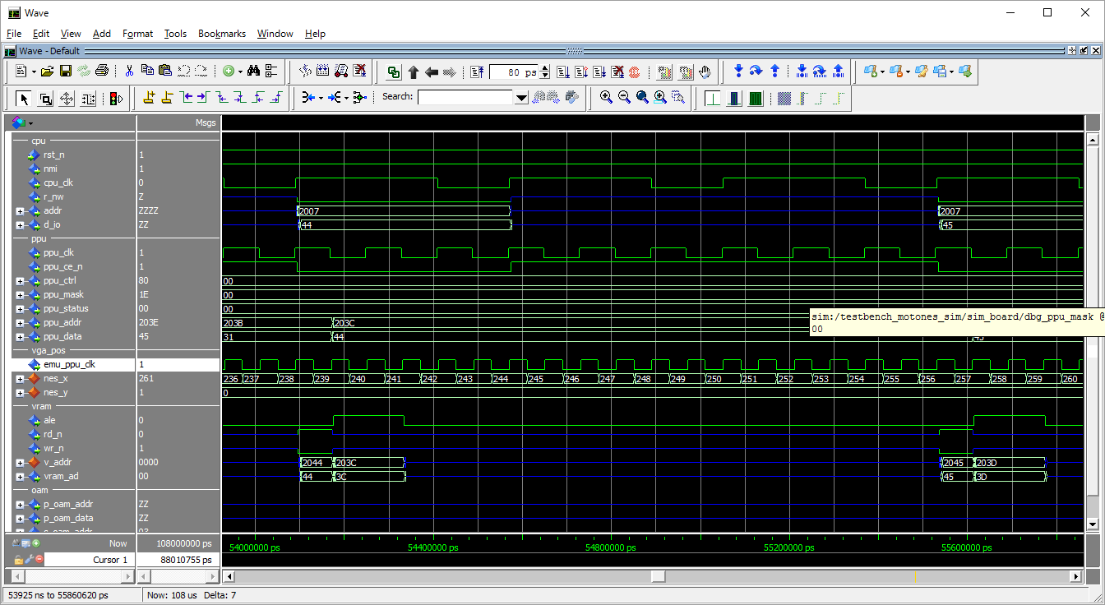

addr latch for next write

addr is already latched
--transparent d-latch
--ale=1 >> addr latch
--ale=0 >> addr output.

data 45 is written @ 203B

sprite pattern read
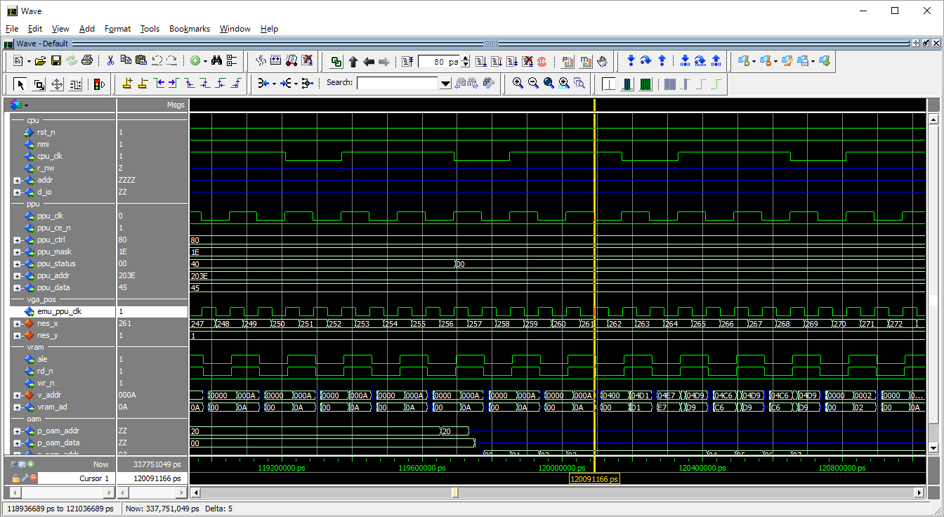

addr is latched

data read

on y=6

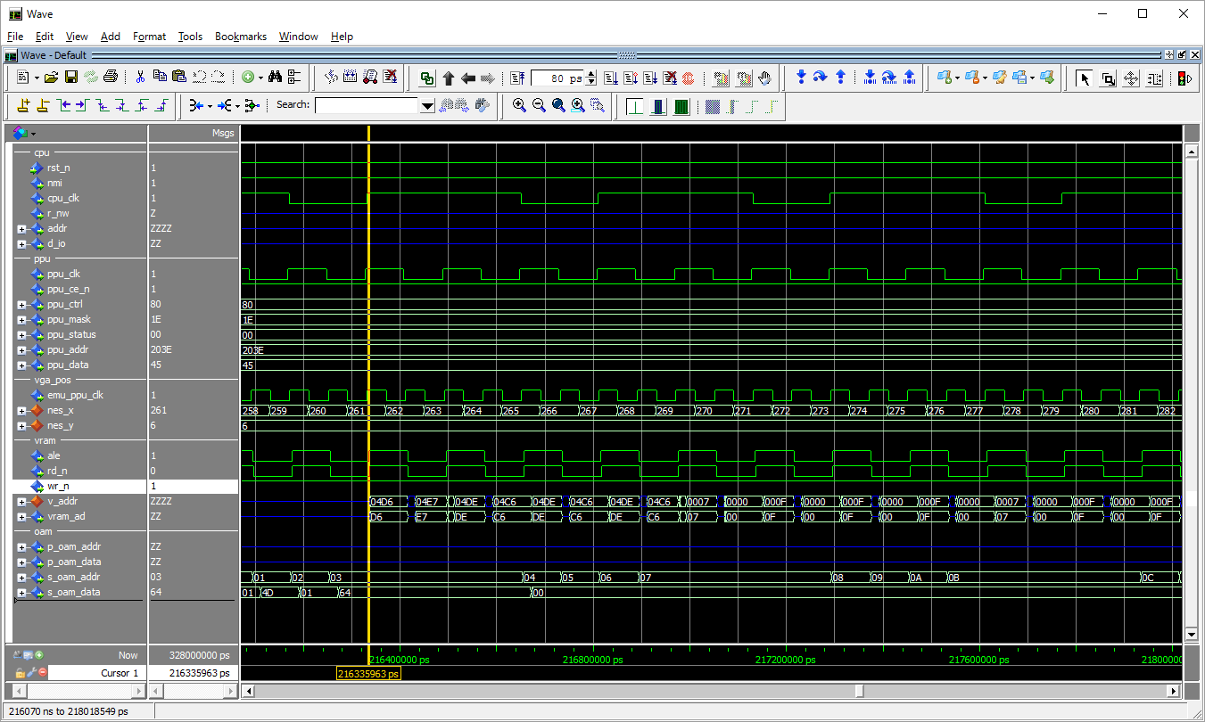
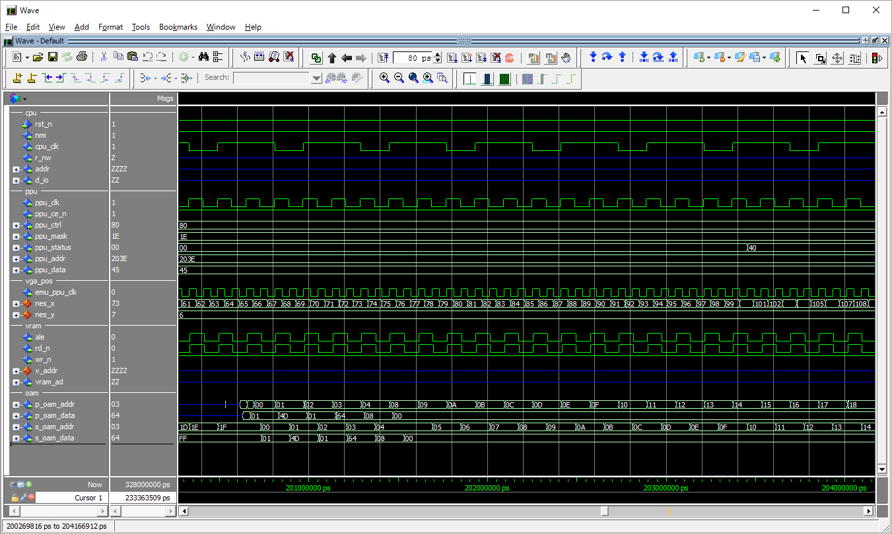

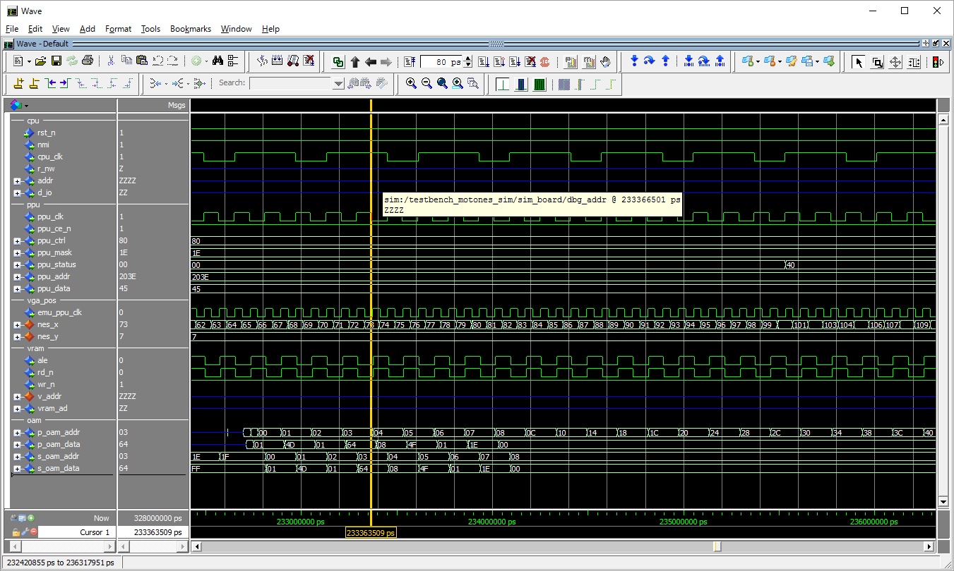
on y=7

